記入例 （薬剤変更）
 | 人工透析排水 水質改善報告書（薬剤変更） |  |  |  |  |  | 令和3年○月○日
法人名 |  | 医療法人新宿医会 新宿クリニック |  |  |  |  | 代表者 |  | 医院長 下水 太郎

事業場名 |  | 新宿クリニック |  |  |  |  | 担当者 |  | 東京 一郎

事業場 所在地 |  | （〒 163 - 8001 ） 東京都新宿区西新宿2-8-1

連絡先 |  | 部署名 | 施設課 臨床工学技士 |  |  | 電話 |  | 03-5320-6586

延べ床面積 |  | 2,300 ｍ2 |  | 従業員数 | 100 人 |  |  | 休業日 |  | 日曜日

診療時間 |  | 9 時から 18 時まで |  |  | 使用水量 |  |  | 30 ｍ3/日

透析システム |  | 多人数透析装置 50 人用（ 1 台） 透析監視装置 40 台

洗浄薬品名 |  | 洗浄剤 | ○○○ |  | 消毒剤 |  |  | 次亜塩素酸ナトリウム0.02％

洗浄日 |  | 洗浄 | 火、木、土曜日 |  | 消毒 |  |  | 月、水、金曜日

洗浄時間帯 |  | 洗浄 | 22 時から 23 時まで |  | 消毒 |  |  | 22 時から 23 時まで

薬剤変更日 |  | 令和 3年 ○月 ○日

透析排水系統図

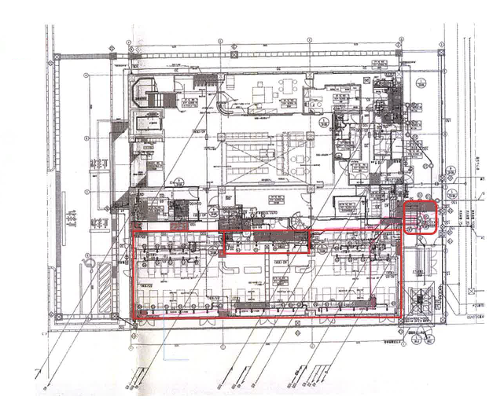

透析排水系統図
透析装置40台
供給装置50人用
Ａ剤溶解装置
Ｂ剤溶解装置

自主測定結果（ｐH）連続測定結果 （表・グラフ・データ等添付可）

測定日 |  | 令和3年4月15日（12時00分）から 22日（12時00分）まで

一週間分のpH測定結果

東京都下水道局 現地確認調査結果 （当局記入用）

所見

担当者

